Capa
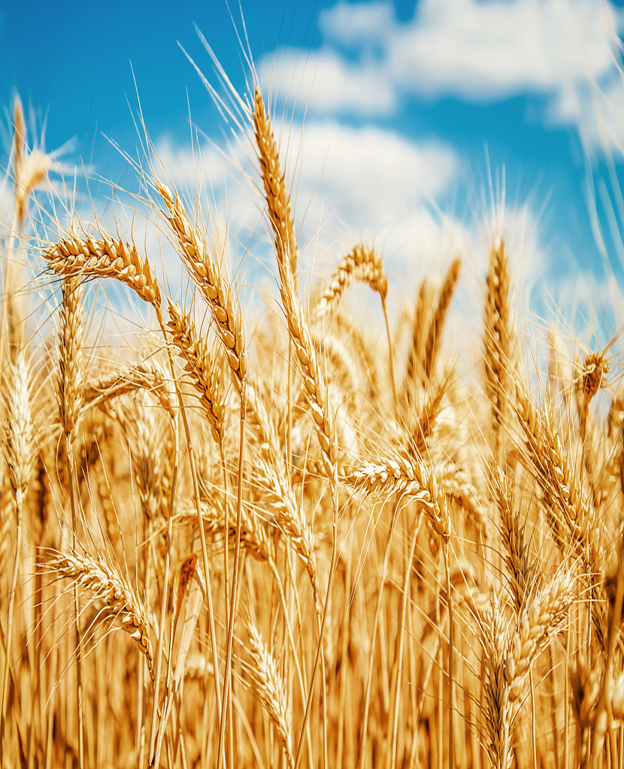
Ministério da Agricultura e Pecuária Secretaria de Política Agrícola

Sumário Executivo

Trigo

novembro-2025

Gráficos de Preços
